Data
Holdbarhet av |  | Leukocytter i kjøleskap

Tillatt bias | 5.0 | %, og tillatt totalfeil |  | 14.1 | %

0 | 2.35 | 3.95 | 5.38 | 1.97 | 3.66 | 2.29 | 4.1 | 1.95 | 7.2 | 5.16 | 4.82 | 1.99
12 | 2.5 | 4.02 | 5.66 | 2.06 | 3.54 | 2.32 | 4.11 | 1.89 | 7.62 | 5.23 | 4.7 | 1.99
24 | 2.52 | 4.06 | 5.6 | 1.99 | 3.77 | 2.28 | 4.36 | 1.91 | 7.34 | 5.24 | 4.81 | 1.97
36 | 2.39 | 4 | 5.42 | 2.09 | 3.69 | 2.25 | 4.1 | 1.9 | 7.22 | 5.3 | 4.77 | 1.95
48 | 2.47 | 4.05 | 5.55 | 2.02 | 3.6 | 2.23 | 4.19 | 1.94 | 7.56 | 5.5 | 4.74 | 2.05
60 | 2.43 | 3.91 | 5.32 | 1.94 | 3.31 | 1.6 | 4.5 | 1.88 | 7.13 | 5.19 | 4.8 | 2.07
72 | 2.41 | 3.35 | 4.04 | 1.9 | 2.5 | 0.78 | 4.42 | 1.92 | 5.49 | 5 | 4.64 | 1.94
84
 | Tid 0 | Tid 1 | Tid 2 | Tid 3 | Tid 4 | Tid 5 | Tid 6 | Tid 7 | Tid 8
Timer | 0 | 12 | 24 | 36 | 48 | 60 | 72 | 84
Prøve nr | Målte verdier
1 | 2.35 | 2.5 | 2.52 | 2.39 | 2.47 | 2.43 | 2.41
2 | 3.95 | 4.02 | 4.06 | 4 | 4.05 | 3.91 | 3.35
3 | 5.38 | 5.66 | 5.6 | 5.42 | 5.55 | 5.32 | 4.04
4 | 1.97 | 2.06 | 1.99 | 2.09 | 2.02 | 1.94 | 1.9
5 | 3.66 | 3.54 | 3.77 | 3.69 | 3.6 | 3.31 | 2.5
6 | 2.29 | 2.32 | 2.28 | 2.25 | 2.23 | 1.6 | 0.78
7 | 4.1 | 4.11 | 4.36 | 4.1 | 4.19 | 4.5 | 4.42
8 | 1.95 | 1.89 | 1.91 | 1.9 | 1.94 | 1.88 | 1.92
9 | 7.2 | 7.62 | 7.34 | 7.22 | 7.56 | 7.13 | 5.49
10 | 5.16 | 5.23 | 5.24 | 5.3 | 5.5 | 5.19 | 5
11 | 4.82 | 4.7 | 4.81 | 4.77 | 4.74 | 4.8 | 4.64
12 | 1.99 | 1.99 | 1.97 | 1.95 | 2.05 | 2.07 | 1.94
13 | 3.14 | 3.16 | 3.12 | 3.05 | 3.13 | 3.34 | 3.08
14 | 2.22 | 2.3 | 2.22 | 2.25 | 2.22 | 2.31 | 2.13
15 | 2.4 | 2.46 | 2.46 | 2.56 | 2.58 | 2.41 | 2.54
16 | 3.54 | 3.63 | 3.61 | 3.65 | 3.65 | 3.69 | 3.63
17 | 2.03 | 2.04 | 1.95 | 2 | 2.12 | 2.01 | 2
18 | 2.61 | 2.64 | 2.62 | 2.54 | 2.45 | 2.74 | 2.66
19 | 2.83 | 2.78 | 2.73 | 2.74 | 2.84 | 2.76 | 2.83
20 | 2.64 | 2.56 | 2.68 | 2.74 | 2.76 | 2.71 | 2.73
21
22
23
24
25
26
27
28
29
30
31
32
33 |  |  |  |  |  |  |  |  |  | Figur 1. Hver linje representerer måleverdiene for en enkelt prøve.
34
35
36
37
38
39
40
41
42
43
44
45
46
47
48
49
50

 | Prosent (blå tall er større enn tillatt totalfeil)

0 | 100.00 | 100.00 | 100.00 | 100.00 | 100.00 | 100.00 | 100.00 | 100.00 | 100.00 | 100.00 | 100.00 | 100.00
12 | 106.38 | 101.77 | 105.20 | 104.57 | 96.72 | 101.31 | 100.24 | 96.92 | 105.83 | 101.36 | 97.51 | 100.00
24 | 107.23 | 102.78 | 104.09 | 101.02 | 103.01 | 99.56 | 106.34 | 97.95 | 101.94 | 101.55 | 99.79 | 98.99
36 | 101.70 | 101.27 | 100.74 | 106.09 | 100.82 | 98.25 | 100.00 | 97.44 | 100.28 | 102.71 | 98.96 | 97.99
48 | 105.11 | 102.53 | 103.16 | 102.54 | 98.36 | 97.38 | 102.20 | 99.49 | 105.00 | 106.59 | 98.34 | 103.02
60 | 103.40 | 98.99 | 98.88 | 98.48 | 90.44 | 69.87 | 109.76 | 96.41 | 99.03 | 100.58 | 99.59 | 104.02
72 | 102.55 | 84.81 | 75.09 | 96.45 | 68.31 | 34.06 | 107.80 | 98.46 | 76.25 | 96.90 | 96.27 | 97.49
84 | 0.00 | 0.00 | 0.00 | 0.00 | 0.00 | 0.00 | 0.00 | 0.00 | 0.00 | 0.00 | 0.00 | 0.00
 | 0.00 | 0.00 | 0.00 | 0.00 | 0.00 | 0.00 | 0.00 | 0.00 | 0.00 | 0.00 | 0.00 | 0.00
Prøve nr | Tid 0 | Tid 1 | Tid 2 | Tid 3 | Tid 4 | Tid 5 | Tid 6 | Tid 7 | Tid 8
1 | 100.00 | 106.38 | 107.23 | 101.70 | 105.11 | 103.40 | 102.55
2 | 100.00 | 101.77 | 102.78 | 101.27 | 102.53 | 98.99 | 84.81
3 | 100.00 | 105.20 | 104.09 | 100.74 | 103.16 | 98.88 | 75.09
4 | 100.00 | 104.57 | 101.02 | 106.09 | 102.54 | 98.48 | 96.45
5 | 100.00 | 96.72 | 103.01 | 100.82 | 98.36 | 90.44 | 68.31
6 | 100.00 | 101.31 | 99.56 | 98.25 | 97.38 | 69.87 | 34.06
7 | 100.00 | 100.24 | 106.34 | 100.00 | 102.20 | 109.76 | 107.80
8 | 100.00 | 96.92 | 97.95 | 97.44 | 99.49 | 96.41 | 98.46
9 | 100.00 | 105.83 | 101.94 | 100.28 | 105.00 | 99.03 | 76.25
10 | 100.00 | 101.36 | 101.55 | 102.71 | 106.59 | 100.58 | 96.90
11 | 100.00 | 97.51 | 99.79 | 98.96 | 98.34 | 99.59 | 96.27
12 | 100.00 | 100.00 | 98.99 | 97.99 | 103.02 | 104.02 | 97.49
13 | 100.00 | 100.64 | 99.36 | 97.13 | 99.68 | 106.37 | 98.09
14 | 100.00 | 103.60 | 100.00 | 101.35 | 100.00 | 104.05 | 95.95
15 | 100.00 | 102.50 | 102.50 | 106.67 | 107.50 | 100.42 | 105.83
16 | 100.00 | 102.54 | 101.98 | 103.11 | 103.11 | 104.24 | 102.54
17 | 100.00 | 100.49 | 96.06 | 98.52 | 104.43 | 99.01 | 98.52
18 | 100.00 | 101.15 | 100.38 | 97.32 | 93.87 | 104.98 | 101.92
19 | 100.00 | 98.23 | 96.47 | 96.82 | 100.35 | 97.53 | 100.00
20 | 100.00 | 96.97 | 101.52 | 103.79 | 104.55 | 102.65 | 103.41
21
22
23
24
25
26
27
28
29
30
31
32
33
34
35
36
37
38
39 |  |  |  |  |  |  |  |  |  | Figur 2. De røde punktene viser gjennomsnitt for hvert tidspunkt, i prosent av utgangsverdi. De lottrette intervallene er 90% konfidensintervall for gjennomsnittene, og området mellom de røde linjene er tillatt bias. De blå punktene markerer enkeltverdier i prosent av utgangsverdi, og området mellom de blå linjene er tillatt totalfeil.
40
41
42
43
44
45
46
47
48
49
50
Mean | 100.00 | 101.20 | 101.13 | 100.55 | 101.86 | 99.43 | 92.03
n | 20.00 | 20.00 | 20.00 | 20.00 | 20.00 | 20.00 | 20.00 | 0.00 | 0.00
SD | 0.00 | 2.97 | 2.85 | 2.87 | 3.39 | 8.11 | 17.30
SEM | 0.00 | 0.66 | 0.64 | 0.64 | 0.76 | 1.81 | 3.87
t | 1.73 | 1.73 | 1.73 | 1.73 | 1.73 | 1.73 | 1.73
t x SEM | 0.00 | 1.15 | 1.10 | 1.11 | 1.31 | 3.13 | 6.69
Minimum | 100.00 | 96.72 | 96.06 | 96.82 | 93.87 | 69.87 | 34.06
Maksimum | 100.00 | 106.38 | 107.23 | 106.67 | 107.50 | 109.76 | 107.80
Bias nedre gr | 95.00 | 95.00 | 95.00 | 95.00 | 95.00 | 95.00 | 95.00 | 95.00 | 95.00
Bias øvre gr | 105.00 | 105.00 | 105.00 | 105.00 | 105.00 | 105.00 | 105.00 | 105.00 | 105.00
TEA nedre gr | 85.87 | 85.87 | 85.87 | 85.87 | 85.87 | 85.87 | 85.87 | 85.87 | 85.87
TEA øvre gr | 114.13 | 114.13 | 114.13 | 114.13 | 114.13 | 114.13 | 114.13 | 114.13 | 114.13

Krav
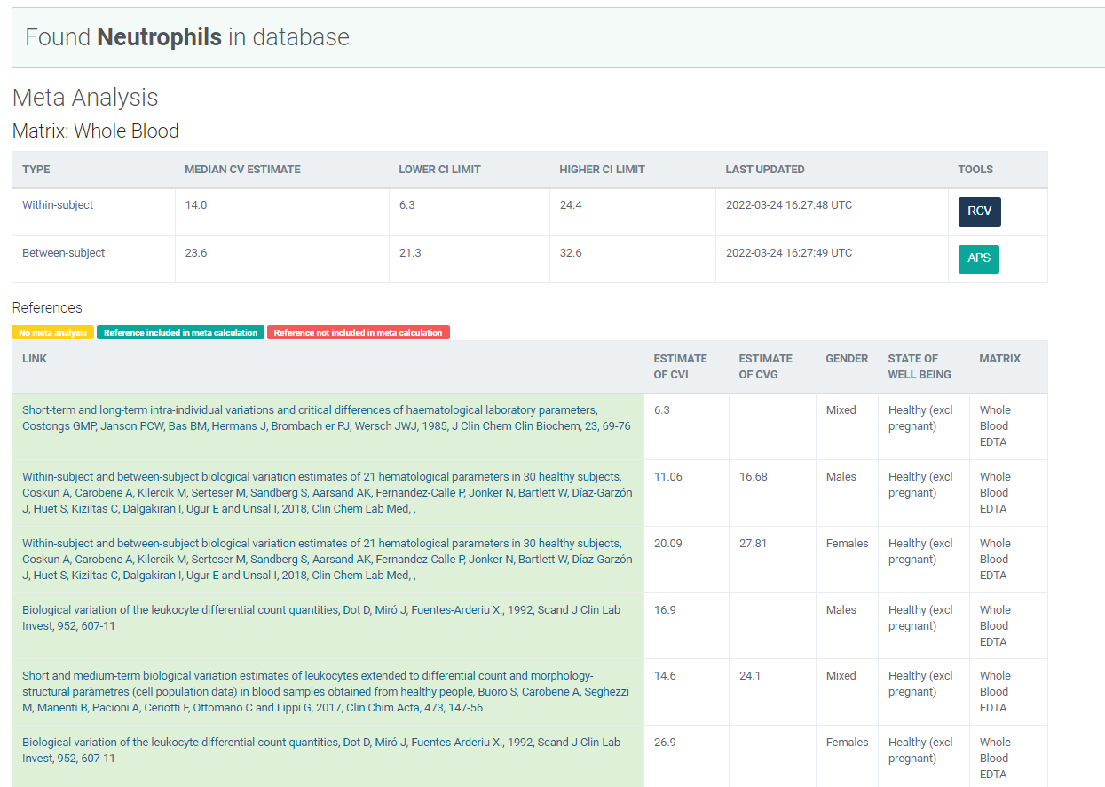
Legge inn:
11.06 | CVi
16.68 | CVg | Prosent
 | ROT av (CVi2 + CVg2) | 20.01
 | I < | 5.53
 | B < | 5.00
 | TE< | 14.13

Kopi fra EFLM database 210811 |  | EFLM Biological Variation

